REPORT
NUMERO STRUTTURE
6253
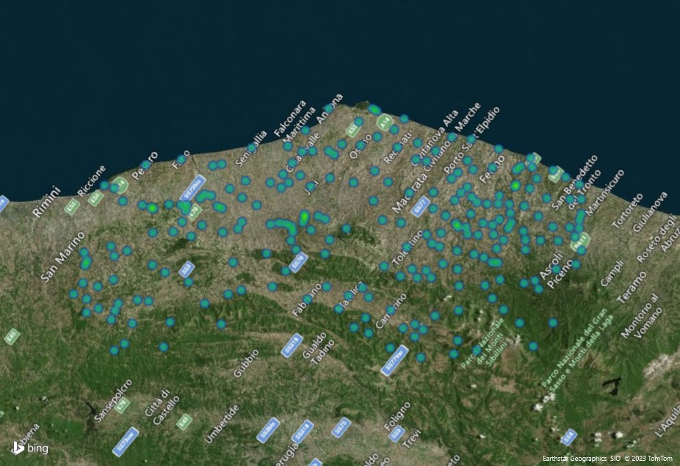

 | Totale
ALBERGHI | 814
ALLOGGI AGRITURISTICI | 830
ALLOGGI IN AFFITTO | 540
ALTRI ALLOGGI PRIVATI | 719
ALTRI ESERCIZI RICETTIVI | 13
AREE DI SOSTA (PLEIN AIR) | 86
BED & BREAKFAST | 1808
CAMPEGGI | 93
CASE PER FERIE | 82
OSTELLI PER LA GIOVENTU' | 30
RESIDENZE TURISTICO ALBERGHIERE | 52
RIFUGI | 16
STABILIMENTI BALNEARI | 849
TURISMO RURALE | 304
VILLAGGI TURISTICI | 17

